상품제안서
애니존 T3 접이식 다각도 휴대용 거치대 (17인치호환)-[03.10품절] | 상품코드: F21333

 |  |  |  |  |  |  | 02-412-0044 | www.easy1.co.kr
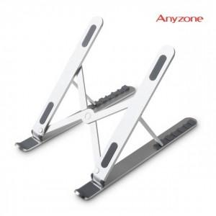

【상세/제작정보】 | 제품색상 : 실버

【인쇄/포장옵션】 | 실크, 레이저 / 포장지포장

【공급단가】 | 수량 | 50~ | 100~ | 500~ | 1,000~ | 2,000~
*VAT별도 | 단가 | 27,610원 | 26,590원 | 25,560원 | 24,540원 | 23,930원

【상품 URL】 | http://www.easy1.co.kr/src/goods_detail.php?gdno=21333

